问题
 |  | 课后小练习

任务：
 | 在下方数据设置数字格式，将表格数据设置为图片所示样式。
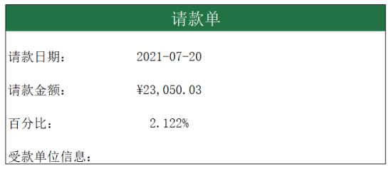
 | 请款单

 | 请款日期： | 44397

 | 请款金额： | 23050.0265

 | 百分比： | 0.021222

 | 受款单位信息：

